Retention_arealfordeling
Fordeling af arealer på retentionsklasser
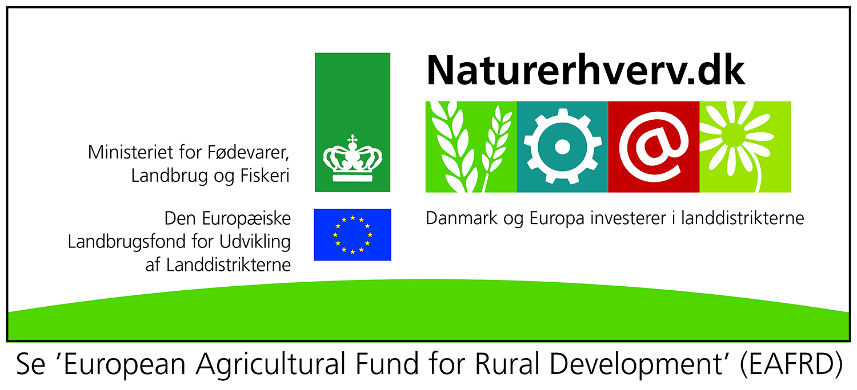

 |  | Tabel 1. Statistiske data vedr. fordeling af arealer mv. på retentionsklasser
 |  | Retenti-onsklasse pct. | I alt, alle | JB 1+3 | JB 2+4+10+11+12 | JB 5+6 | JB 7+8+9 | Vinterned-bør, mm | Andel af husdyr-gødning, pct.
 |  | 0-20 | 0 | 0 | 0 | 1 | 0 | 412 | 0
 |  | 20-40 | 21 | 6 | 16 | 38 | 49 | 436 | 15
 |  | 40-60 | 25 | 16 | 28 | 30 | 30 | 454 | 24
 |  | 60-80 | 28 | 38 | 32 | 17 | 10 | 480 | 33
 |  | 80-100 | 25 | 40 | 24 | 14 | 11 | 487 | 28
 |  | Andel af samlet areal |  | 31 | 34 | 29 | 6

 |  | Andel af afgrøder med stor kvælstofoptagelse om efteråret
 |  | Retenti-onsklasse pct. | JB 1+3 | JB 2+4+10+11+12 | JB 5+6 | JB 7+8+9 | Gns. hele arealet
 |  | 0-20 | 56 | 25 | 81 | 33 | 33
 |  | 20-40 | 39 | 23 | 30 | 30 | 30
 |  | 40-60 | 34 | 21 | 51 | 32 | 32
 |  | 60-80 | 36 | 19 | 30 | 33 | 33
 |  | 80-100 | 43 | 23 | 26 | 36 | 36

 |  | Tabel 1. Statistiske data vedr. fordeling af arealer mv. på retentionsklasser
 |  | Retenti-onsklasse pct. | I alt, alle | JB 1+3 | JB 2+4+10+11+12 | JB 5+6 | JB 7+8+9
 | 10 | 0-20 | 0 | 68 | 51 | 33 | 25 |  |  | 1
 | 30 | 20-40 | 21 | 68 | 51 | 33 | 25
 | 50 | 40-60 | 25 | 68 | 51 | 33 | 25
 | 70 | 60-80 | 28 | 68 | 51 | 33 | 25
 | 90 | 80-100 | 25 | 68 | 51 | 33 | 25

 | Tabel 2. Fordeling af arealer på robuste/sårbare i forhold til jordtype
 |  |  | JB 1+3 | JB 2+4+10+11+12 | JB 5+6 | JB 7+8+9
 | Udvaskning, rodzone |  | 68 | 51 | 33 | 25
 | Retentionsklasse | 0-20 | 61 | 45 | 30 | 23
 |  | 20-40 | 48 | 35 | 23 | 18
 |  | 40-60 | 34 | 25 | 17 | 13
 |  | 60-80 | 20 | 15 | 10 | 8
 |  | 80-100 | 7 | 5 | 3 | 3
 | Andel "robuste" arealer med maks. udledning på under 20 kg N/ha: |  | 40 | 56 | 61 | 100

